Sheet1
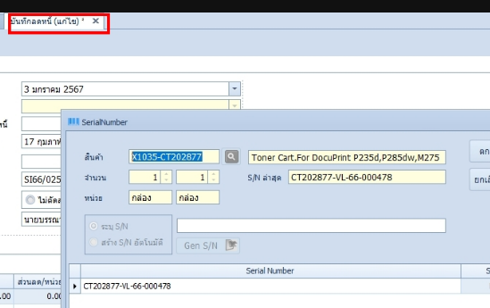

Seq. | Task | SN
1 | Stockin ด้วย Sup. A | VL-66-000478
2 | ทำขาย | VL-66-000478
3 | Stockin ด้วย Sup. B | NSS-67-000479
4 | ลดหนี้ | VL-66-000478
5 | Stockin ด้วย Sup. B | NSS-67-000479 | ระบบแจ้ง SN ซ้ำ

